ฟอร์มราคา-ใช้ sheet นี้ทำQT
ใบเสนอราคา
การบริการทางห้องปฏิบัติการ

เรื่อง : |  | ใบเสนอราคาบริการตรวจวิเคราะห์ทางห้องปฏิบัติการโรงพยาบาลเปาโลเกษตร
เรียน : |  | ผู้อำนวยการสายจัดซื้อและบริหารคลังสินค้า เครือโรงพยาบาลพญาไทและเครือโรงพยาบาลเปาโล
สำเนาเรียน : |  | ผู้อำนวยการโรงพยาบาลเปาโลเกษตร |  |  |  |  |  |  |  | วันที่ 25 กรกฎาคม 2568

N Health โดย บริษัท เนชั่นแนล เฮลท์แคร์ ซิสเท็มส์ จำกัด, บริษัท ไบโอ โมเลกุลลาร์ แลบบอราทอรี่ส์ (ประเทศไทย) จำกัด, บริษัท เอ็น เฮลท์ พยาธิวิทยา จำกัด และบริษัท เอ็นเฮลท์ โนโวยีน จีโนมิกส์ จำกัด ขอขอบคุณที่ท่านมอบความไว้วางใจในการรับบริการจากเรา ทางบริษัทฯ จึงขออนุญาตนำเสนอราคา ดังต่อไปนี้

No. | HIS Code | NH Code | Test Name | Item Group | Subcontract Price | Service Fee | Total Price | Remark | คู่เทียบ (Cost)
 |  |  |  |  |  |  |  |  | สถานที่ | Cost price

เงื่อนไข:
การยืนยันการเสนอราคา : |  |  | ภายใน 30 วันนับจากวันที่มีการเสนอราคา
การชำระเงิน : |  |  | เครดิตเทอม 30 วัน
ระยะเวลาในการดำเนินการ : |  |  | เริ่มนับเมื่อสิ่งส่งตรวจมาถึงห้องปฏิบัติการ
ราคาที่นำเสนอนี้มีผลตั้งแต่ : |  |  | วันที่ 1 กรกฏาคม 2568 เป็นต้นไป

โปรดพิจารณาระยะเวลาและเงื่อนไขในการเสนอราคา ในกรณีที่ท่านประสงค์จะใช้บริการ กรุณาลงนามยืนยันในใบเสนอราคา และ ส่งกลับที่อีเมล : Potjanee.ka@nhealth-asia.com
บริษัทฯ หวังเป็นอย่างยิ่งว่าจะได้รับการพิจารณาจากท่าน
จัดเตรียมโดย
------------------------------------------------
(Potjanee Kanchaiyaphum)
Key Account Executive - Paolo group
Date: 25 / 07 / 2025
อนุมัติโดย
------------------------------------------------
(Jantharat Krainara ) Senior Manager, Business Advancement
Date: 25 / 07 / 2025

 |  |  | 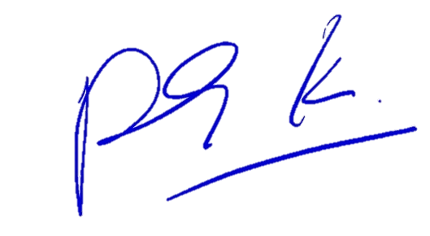 |  |  |  | 

Confirmed Acceptance by
------------------------------------------------
( คุณศศิธร มูลสวัสดิ์ )
ประธานเจ้าหน้าที่ปฏิบัติการ กลุ่มโรงพยาบาลพรีเมี่ยม เครือโรงพยาบาลพญาไท - เปาโล และรักษาการผู้อำนวยการสายจัดซื้อ บริหารสัญญา บริหารสินค้าคงคลัง และโลจิสติสก์ และผู้อำนวยการประจำสำนักประธานคณะผู้บริหาร เครือโรงพยาบาลพญาไท – เปาโล
Date: …... / …..../ …….

